상품제안서
한진타올 호텔수건 1.2 | 상품코드: S45748

 |  |  |  |  |  |  | 02-713-8555 | www.synergygift.co.kr
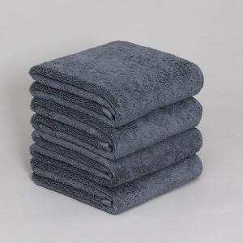

【상세/제작정보】

【인쇄/포장옵션】 | 자수 / 포장지포장

【공급단가】 | 수량 | 100~ | 300~ | 1,000~ | 3,000~ | 10,000~
*VAT별도 | 120g | 3,120원 | 2,950원 | 2,800원 | 2,730원 | 2,680원
 | 130g | 3,250원 | 3,070원 | 2,920원 | 2,850원 | 2,800원
 | 150g | 3,770원 | 3,560원 | 3,390원 | 3,300원 | 3,240원
 | 170g | 4,160원 | 3,930원 | 3,740원 | 3,640원 | 3,580원

【상품 URL】 | https://www.synergygift.co.kr:443/src/goods_detail.php?gdno=45748

